PORTEE vitrage
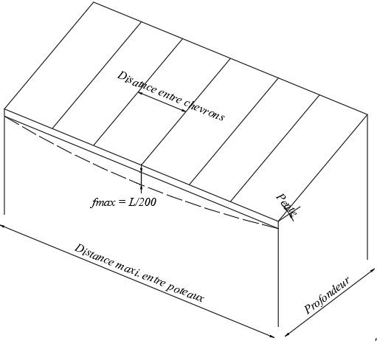
Version 10/2020 Ces valeurs sont données a titre indicatif et n'engagent Flandria !
P A T I O st CALCUL PORTEE SABLIERE - vitrage

SABLIERE: 432027 | Profondeur (m) | 3.000
RENFORT: 739016 (Fe_10x100) | Distance entre chevrons (m) | 0.700
CHEVRON: 431874 | Pente (°) | 5
RENFORT: 739025 (Fe_50x90x3) | Charge de neige (kg/m²) | 45
FLECHE MAXI = L/200 | Poids vitrage (kg/m²) | 20

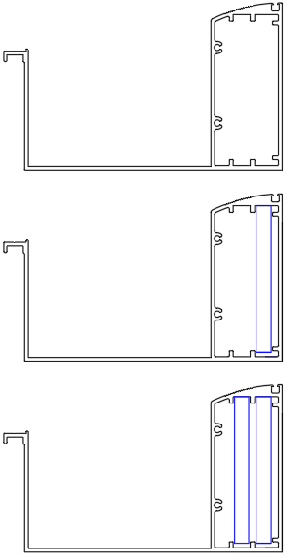
 | Distance maxi entre poteaux _ Chéneau non renforcé | 4.88

 | Distance maxi entre poteaux _ Chéneau 1x renforcé | 5.97

 | Distance maxi entre poteaux _ Chéneau 2x renforcé | 6.67

